Summary
XÂY DỰNG HỆ THỐNG KHO - SPARE PART

☼ Lợi ích từ việc xây dựng hệ thống quản lý kho
1. Theo dõi kho và cung cấp thông tin tổng thể về kho

2. Kiểm soát chi phí bằng cách lập báo cáo tồn kho để phân tích lượng sử dụng thích hợp

3. Quản lý kế hoạch và dự báo trước lượng sử dụng bằng việc phân tích xu hướng dữ liệu

4. Giảm thời gian quản lý kho bằng việc lưu trữ dữ liệu theo theo thời gian thực

5. Giảm thời gian thông tin giữa bộ phận đề nghị ↔ mua hàng ↔ Logistic

☼ Phân tích dữ liệu, xây dựng hệ thống
- Việc quản lý kho bao gồm hai công đoạn chính:
1. Xuất nhập kho
2. Quản lý kho
1. XUẤT NHẬP KHO
2. QUẢN LÝ KHO

- Khai báo thông tin sản phẩm
- Lead time
- Cài đặt barcode cho Part
- In và dán mã quản lý lên part
1. Tạo mã quản lý
- Nhập số lượng
- Nhập vị trí
- Nhập tình trạng Spare part(Mới, hỏng phần xyz...)
2. Nhập kho
- Bắn mã barcode part
- Bắn mã barcode vị trí
- Nhập số lượng
- Xác nhận xuất kho
3. Xuất kho
- Cài đặt lượng tồn an toàn
- Cảnh báo khi đến lượng Min stock
- Xuất dữ liệu kiểm kê tự động (Lượng sử dụng hàng tháng)
- Số lượng sai lệch phải được ghi chú và xác nhận bởi quản lý bộ phận
1. Quản lý tồn kho
- Tự tính toán số lượng spare part cần mua (đề xuất)
- Xuất file Order theo yêu cầu
- Khi Order đã được tạo, đưa ra cảnh báo khi hàng sắp hoặc đến hạn cần giao
- Order đã giao hoặc hủy phải được xác nhận của quản lý bộ phận
2. Order
- Truy xuất lịch sử xuất, nhập, tồn kho theo ngày, tuần, tháng, năm
- Truy xuất lịch sử theo vị trí
- Thông tin, tài liệu có liên quan đến Spare part: Thông tin kỹ thuật, lịch sử sửa chữa...
3.Truy xuất lịch sử,
Tài liệu spare part

I. XUẤT NHẬP KHO
1. Tạo mã quản lý | 2. Nhập kho |  |  | 3. Xuất kho
- Khai báo thông tin sản phẩm (Tiếng Việt, Tiếng Anh) | - Nhập số lượng |  |  | - Có thể tìm kiếm part theo vị trí hoặc theo barcode của sản phẩm
+ G/L account | - Nhập vị trí: Vị trí sẽ phân theo thứ tự Rack → Tầng → Vị trí → Hàng |  |  | - Hàng xuất phân ra làm hai loại:
+ Cost CT | Ví dụ: | A-2-2-2 |  | + Xuất có trả lại kho(Đặt thời hạn trả và có cảnh báo đến hạn)
+ Tên mặt hàng |  |  |  | + Xuất không trả lại kho
+ Thông số kỹ thuật (SPEC) |  |  | Hàng số 2 | - Bắn mã barcode trên part → Bắn mã barcode vị trí → Nhập số lượng
+ Serial |  |  | Vị trí số 2 | → nhập mã số người xuất → Xác nhận xuất kho
+ Đơn vị |  |  | Tầng 2
+ Số lượng mua tối thiểu (MOQ) |  |  | Rack A
+ Hình ảnh sản phẩm | - Nhập tình trạng Spare part: Mới chưa sử dụng, Part lỗi bộ phận camera máy TX04-TA725G,…
+ Đơn giá
- Khai báo thời gian có thể giao sau khi đặt hàng (Lead time)
- Cài đặt barcode cho Part
+ Phân loại mã quản lý theo chủng loại máy, vật tư (MOUNT-001, SPI-001...)
+ Xuất dữ liệu sang máy in
- In và dán mã quản lý lên part
- Cài đặt barcode cho vị trí

II. QUẢN LÝ KHO
1. Quản lý tồn kho | 2. Order |  |  | 3.Truy xuất lịch sử, Tài liệu spare part

- Phân hệ quản lý kho

Giao diện
WHC - SMART STORE - User...
Version:....
THIẾT LẬP TÀI KHOẢN |  |  | CÀI ĐẶT THEO DÕI ĐƠN HÀNG
- Phân quyền sử dụng |  |  | + Cài đặt thời gian cảnh báo khi hàng chưa được đặt kể từ thời điểm order
- Thiết lập và đổi mật khẩu |  |  | + Cài đặt thời gian sắp đến hạn về của hàng đã đặt
 |  |  | '+Gửi tin nhắn sắp đến hạn về của đơn hàngqua email
Hệ thống
CÀI ĐẶT MÃ HÀNG
- Khai báo thông tin sản phẩm


+ G/L account
+ Cost Control
Xuất nhập kho
+ Tên mặt hàng (Tiếng việt/Tiếng Anh)
+ Part name: Mã chính và mã phụ (nếu có)
+ Thông số kỹ thuật (SPEC)
+ Hình ảnh sản phẩm
Quản lý kho
Cài đặt số lượng tồn tối thiểu, tối đa
Cài đặt vị trí
Thiết lập tài khoản
Cài đặt mã hàng
Cài đặt đơn giá
CÀI ĐẶT ĐƠN GIÁ
+ Đơn vị
+ Số lượng mua tối thiếu
+ Đơn giá (ứng với mức số lượng)

CÀI ĐẶT SỐ LƯỢNG TỒN TỐI THIỂU, TỐI ĐA
+ Đặt định mức cho mỗi vật tư
+ Giao diện hóa các mức an toàn, sắp tới ngưỡng, trong ngưỡng (Xanh, vàng, đỏ)
+ Nếu số lượng vượt ngưỡng, hệ thống sẽ đưa ra cảnh báo trên màn hình và gửi email cho người quản lý

CÀI ĐẶT VỊ TRÍ
+ Vị trí sẽ phân theo thứ tự Rack → Tầng → Vị trí → Hàng
Ví dụ: | A-2-2-2
Cài đặt theo dõi đơn hàng
Cài đặt barcode
Cài đặt mẫu nhập kho
Cài đặt mẫu xuất kho
Cài đặt mẫu mua hàng
 |  | Hàng số 2
 |  | Vị trí số 2
 |  | Tầng 2
 |  | Rack A

CÀI ĐẶT BARCODE
+ Cài đặt định dạng barcode cho hầng và cho vị trí
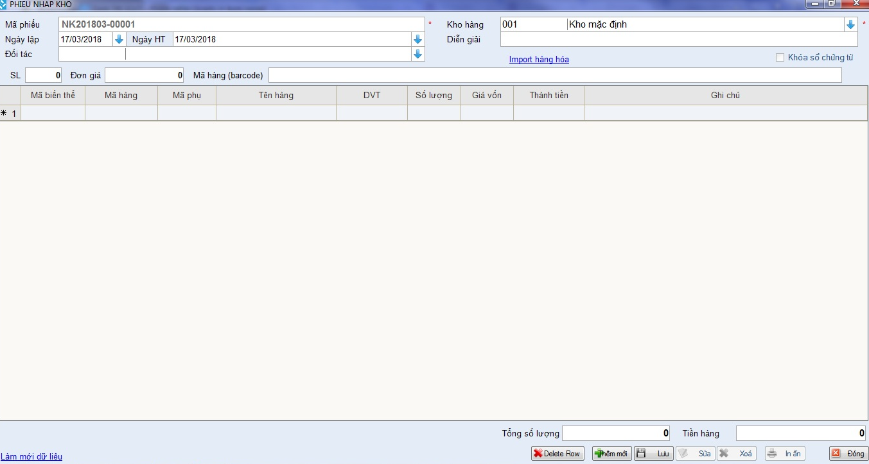
CÀI ĐẶT MẪU NHẬP/XUẤT KHO
+ Nhập mã phiếu
+ Ngày nhập/xuất hàng
+ Tên hàng
+ Số lượng nhập/xuất kho
+ Đơn vị
+ Ghi chú

CÀI ĐẶT MẪU MUA HÀNG

WHC - SMART STORE - User...
Version:....
QUẢN LÝ MÃ HÀNG

Hệ thống



Xuất nhập kho

Quản lý kho
Quản lý mã hàng
Nhập kho
Xuất kho

WHC - SMART STORE - User...
Version:....

Hệ thống

EXPORT



Xuất nhập kho

Quản lý kho
Báo cáo nhập xuất tồn theo nhóm hàng
Báo cáo tổng hợp nhập xuất tồn
Báo cáo nhập hàng
Báo cáo xuất hàng
Báo cáo tồn kho

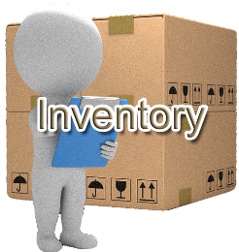




Tính toán vật tư cần mua
Xuất đề nghị mua hàng
Báo cáo kiểm kê
Theo dõi đơn hàng

Quản lý mã hàng
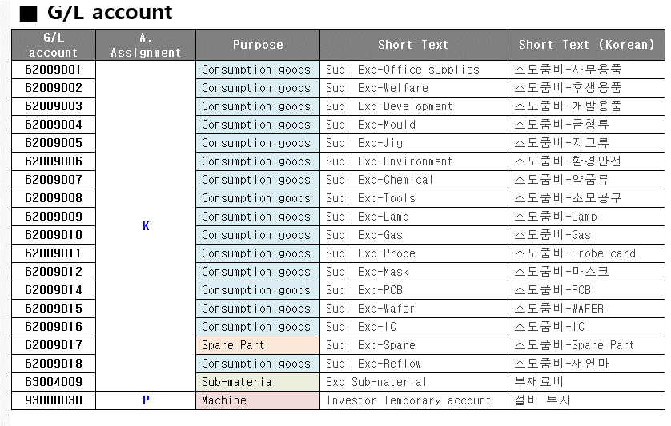
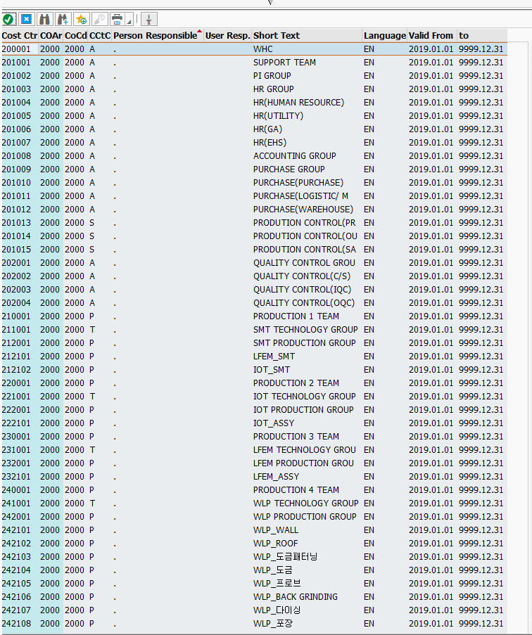
XÂY DỰNG HỆ THỐNG KHO - SPARE PART

1. Quy trình quản lý mã hàng
Begin
1
Lập yêu cầu mới, sửa mã hàng
2
Kiểm tra sự tồn tại của mặt hàng trong hệ thống
Tồn tại?
6
Kiểm tra sự cần thiết và thay đổi trong hệ thống
3
Phân loại
4
Cấp mã mới
5
Thông tin cho người yêu cầu
End
Có thể thay đổi?
7
Sửa mã theo quy chuẩn
Không
Có
Không
Có
BP kế hoạch vật tư
BP quản lý mã hàng
Bước 1:
Khi phòng kế hoạch hoặc quản lý trực tiếp có nhu cầu thêm mới, thay đổi hoặc xóa bỏ mã hàng, đầu tiên sẽ gửi yêu cầu cụ thể tới bộ phận hoặc người phụ trách mã hàng
Bước 2:
Bộ phận mã hàng sẽ căn cứ vào thông tin yêu cầu, kiểm tra sự tồn tại của mã hàng và đối chiếu
Bước 3:
Thực hiện cập nhật:
- Với yêu cầu cấp mã mới: Áp dụng cho những sản phẩm mới vừa cập nhật chưa tồn tại mã hàng trong kho trước đó. Người phụ trách sẽ dựa vào tính chất hàng hóa, chủng loại để đặt mã hàng theo quy tắc chung, và cập nhập thông tin sản phẩm vào hệ thống.
- Với yêu cầu thay đổi hoặc xóa mã hàng: Xem xét yêu cầu, đánh giá sự cần thiết. Nếu hợp lý sẽ tiến hành xóa hoặc cập nhật mã mới theo tiêu chuẩn, còn không sẽ thông báo từ chối yêu cầu của phòng kế hoạch.
Bước 4:
Thông báo về sự thay đổi mã hàng cho các bộ phận liên quan, sự thống nhất mã hàng sẽ tạo thuận lợi cho quy trình lưu kho hàng hóa về sau.
* Mã hàng:
Mã vật tư = Loại + đặc tính cơ bản + Số thứ tự
Ví dụ:

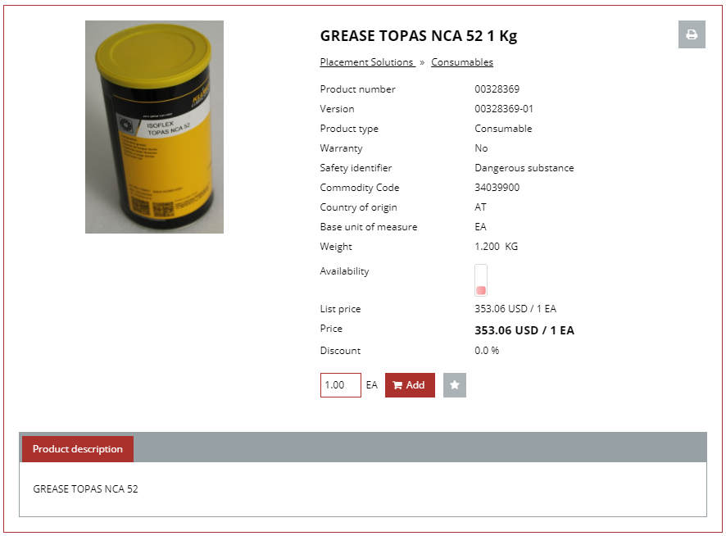
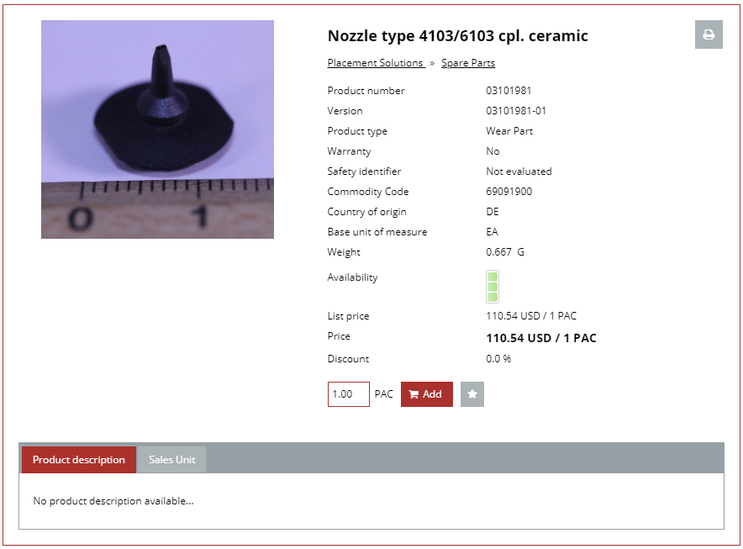

Part name
Barcode
Barcode
Consumable

Quản lý hoạt động nhập kho
XÂY DỰNG HỆ THỐNG KHO - SPARE PART

2. Quy trình quản lý hoạt động nhập kho
Begin
1
Nhận và kiểm tra hàng
4
Nhập kho
End
3
Lập giao dịch nhập mua, in phiếu
Đúng
Thủ kho
Thủ kho
Sai
2
Thông tin cho phòng mua
Kế toán kho
Bước 1: Thông báo kế hoạch nhập nguyên vật liệu
Bộ phận đề xuất (có thể là phòng mua, kho...) khi có yêu cầu nhập nguyên vật liệu phục vụ sản xuất sẽ thông báo kế hoạch cho các bộ phận liên quan như Bảo vệ, kế toán, kho, QC, phòng kế hoạch,... để kịp thời bố trí nhân sự và cập nhật thông tin
Bước 2: Kiểm tra hàng và đối chiếu
- Thủ kho căn cứ vào đơn đặt hàng hoặc phiếu đề nghị mua hàng ban đầu, tiến hành đối chiếu với số lượng nguyên liệu nhập vào, đồng thời kiểm tra về chất lượng của chúng. Sau đó nhận từ nhà cung cấp hóa đơn (phiếu giao nhận) của mặt hàng. Nếu có bất kỳ hư hỏng hoặc sai lệch nào, cần lập biên bản và thông báo ngay cho đơn vị đề xuất để kịp thời khắc phục hoặc nhập đủ số nguyên vật liệu đạt tiêu chuẩn.
- Thông tin tới bộ phận QC (Đối với nguyên vật liệu sản xuất) đến kiểm tra lại nguyên vật liệu một lần nữa nhằm đảm bảo chất lượng đầu vào.
Bước 3: Lập phiếu nhập kho
- Khi việc kiểm kê hoàn tất và không có sai lệch, toàn bộ thông tin giấy tờ sẽ được chuyển cho bộ phận kế toán để đối chiếu lại một lần nữa trước khi lập giao dịch mua và in phiếu nhập kho.
- Phiếu nhập kho gồm 3 liên, có chữ ký xác nhận của thủ kho và bên giao hàng. Một liên thủ kho lưu lại, một liên do kế toán giữ và liên cuối cùng đưa cho người giao hàng.
Bước 4: Hoàn thành nhập kho
- Thủ kho tiến hành nhập kho nguyên vật liệu, sắp xếp vào các khu vực phù hợp sau đó điền thông tin vào thẻ kho
- Tất cả thông tin của hàng hóa sau đó cần cập nhật ngay vào hệ thống quản lý kho hàng

Phiếu giao nhận hàng
Đơn đặt hàng mua

Phiếu nhập kho
Đơn đặt hàng mua

Phiếu nhập kho

Quản lý hoạt động xuất kho
XÂY DỰNG HỆ THỐNG KHO - SPARE PART

Bước 1:
- Các bộ phận trong công ty khi có nhu cầu xuất kho để sản xuất sẽ gửi phiếu đề nghị xuất nguyên vật liệu, công cụ dụng cụ trực tiếp tới ban giám đốc hoặc bộ phận KHSX
Bước 2:
Ban giám đốc hoặc người có thẩm quyền sẽ phê duyệt đề nghị
Bước 3:
- Kho vật tư nhận phiếu đề nghị và tiến hành kiểm tra tồn kho
+ Trường hợp số NVL thiếu so với đề xuất sẽ thông báo lại cho bộ phận yêu cầu để có kế hoạch điều chỉnh
+ Nếu số lượng đảm bảo thì in phiếu xuất kho
Bước 4:
- Thủ kho nhận thực hiện lệnh xuất nguyên vật liệu, công cụ dụng cụ theo thông tin trong phiếu xuất kho mà kế toán chuyển tới, ký nhận theo quy định.
Bước 5:
Thủ kho và kế toán cập nhật thẻ kho, số liệu tồn kho mới vào hệ thống.
3.1 Quy trình xuất kho sản xuất
Yêu cầu sản xuất
Begin
1
Đề nghị xuất NVL, CCDC
5
Xuất kho
End
3
Kiểm tra tồn kho
Ban giám đốc
Kế toán vật tư
Duyệt
Không duyệt
4
Lập giao dịch và in phiếu xuất kho
2
Phê duyệt đề nghị
Thông báo cho BP kế hoạch vật tư bổ sung
Thiếu
Đủ
Bộ phận KHSX, Bộ phận có nhu cầu
Thủ kho
Phiếu xuất kho
Phiếu đề nghị xuất, CCDC
Phiếu đề nghị xuất, CCDC được phê duyệt

3.2 Quy trình xuất chuyển kho
Begin
1
Lập yêu cầu chuyển kho
5
Kiểm tra giao dịch
End
3
Lập giao dịch và in phiếu xuất kho
Ban giám đốc
Kế toán vật tư
Duyệt
Không duyệt
2
Phê duyệt đề nghị
4
Thực hiện chuyển kho
Sai lệch
Bộ phận có nhu cầu
Kế toán vật tư
6
Thực hiện giao dịch điều chỉnh
Đúng
Thủ kho
Phiếu xuất kho
Phiếu xuất kho
Bước 1:
- Bộ phận có nhu cầu xuất chuyển kho gửi đề xuất tới ban giám đốc, trong đó nêu rõ địa điểm chuyển Đi/đến, mức độ cần thiết cùng với mục đích của việc chuyển kho
Bước 2:
Ban giám đốc hoặc người có thẩm quyền sẽ xem xét tính cần thiết của đề xuất mà chấp thuận hay từ chối.
- Nếu từ chối thì thông báo lại và kết thúc quá trình
- Nếu đồng ý sẽ chuyển yêu cầu cho kế toán
Bước 3:
Kế toán vật tư thực hiện in phiếu xuất kho. Trước đó kế toán hoặc bộ phận chịu trách nhiệm sẽ liên hệ và thống nhất với kho mới về các chính sách cũng như số lượng và thời gian chuyển kho
Bước 4: Thực hiện chuyển kho
- Hàng hóa cần được kiểm tra lỹ lưỡng và những người có trách nhiệm phải ký nhận đầy đủ vào các biên nhận cần thiết trước khi xuất hoặc nhập kho
Bước 5:
Kế toán cập nhật lại thông tin trên hệ thống

Phiếu đề nghị chuyển kho

Phiếu đề nghị chuyển kho được duyệt

Phiếu xuất kho

Rack
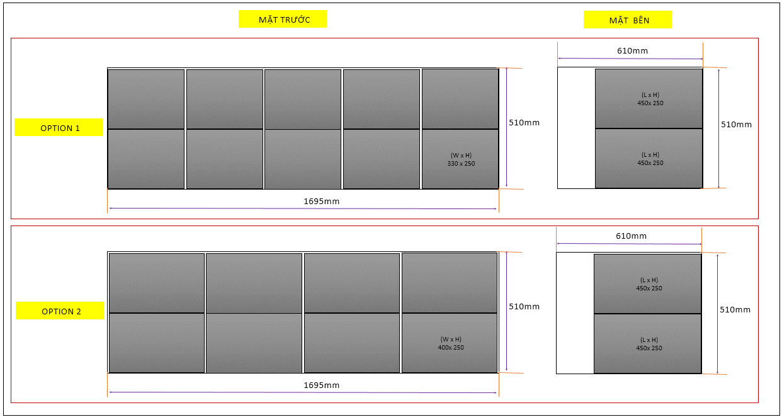
1,695mm

610mm
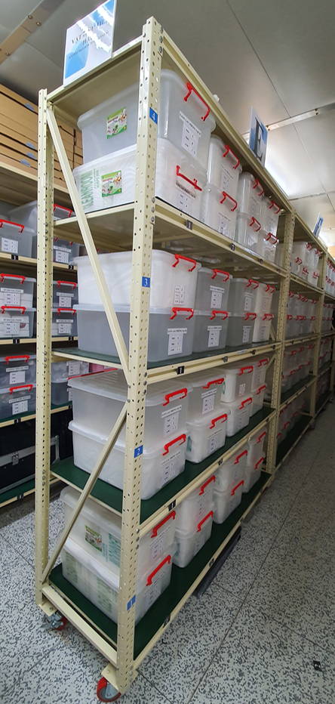
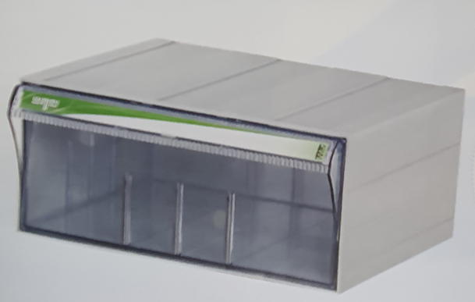
320 ~ 420mm
200 ~ 250mm
450 ~ 600mm
510mm

400 ~ 420mm

ĐỀ XUẤT KÍCH THƯỚC HỘP ĐỰNG

Thông số cabin
460x360x200

318x377x118

295x360x357

MẶT TRƯỚC
MẶT BÊN

610mm

(L x H)
450x 250

510mm

510mm
OPTION 1

(L x H)
450x 250
(W x H)
330 x 250

1695mm

610mm

(L x H)
450x 250

510mm

OPTION 2
510mm

(W x H)
400x 250
(L x H)
450x 250

1695mm

Cabin simulation


